Sheet1
Instructional Planning
 |  | (The process of systematically planning, developing, evaluating and managing the instructional process by using principles of teaching and learning - D.O. 42, s. 2016)

Detailed Lesson Plan (DLP) Format

DLP No.: | Learning Area: |  |  | Grade Level: | Quarter: | Duration: |  | Date:
1 | HEALTH |  |  | IV | IST | 50 MIN.
Learning Competency/ies: |  |  | Identifies information provided on the food label. |  |  |  | Code:
(Taken from the Curriculum Guide) |  |  |  |  |  |  | H4N-Ia-22
Key Concepts / Understandings to be Developed |  |  | Food label contains nutrition facts that can be found in a certain food.
Domain |  | Adapted Cognitive Process Dimensions (D.O. No. 8, s. 2015)
Knowledge The fact or condition of knowing something with familiarity gained through experience or association |  | Remembering |  | Natutukoy ang mga impormasyong nakikita sa food label.
 |  | Understanding

Skills The ability and capacity acquired through deliberate, systematic, and sustained effort to smoothly and adaptively carryout complex activities or the ability, coming from one's knowledge, practice, aptitude, etc., to do something |  | Applying
 |  | Analyzing |  | Kilalanin ang mga nutrition facts sa food label.
 |  | Evaluating
 |  | Creating

Attitude |  | Receiving Phenomena |  | Makikiisa sa mga gawain upang madaling matapos.
Values |  | Valuing |  | Pagpapahalaga sa kalusugan
2. Content |  |  |  | Pabasa sa mga food label
3. Learning Resources |  |  |  | Pakete ng pagkain at karton ng gatas, TG , LM
4. Procedures
4.1 Introductory Activity |  |  | Ipakita ng pakete ng pagkain,Magtanong kong palagi ba silang kumain nito at bakit.
3 |  | minutes
4.2 Activity |  |  | Pangkatin ang klase na maay tiglimang miyembro.Ipalabas ang dalang pakete ng paboritong pagkain o inumin.Bigyan ng tatlumpong segundo upang magbahagi ng kanilang paboritong pagkain o inumin.Itanong:Ano ang pagkaing dala mo?Bakit mo ito naging paborito?Ano ang pagkakaiba at pagkakahalintulad ng mga pagkaing dala mo?
5 |  | minutes
4.3 Analysis |  |  | Itanong at talakayin ang sumusunod:Ano ang napansin ninyo sa mga pagkain at inuming inyong dala?Bakit kailangang may mga nakalimbag sa pakete?Igayak ang mga mag-aaral sa larawan ng Nutrition Facts sa Pag-aralan sa LM.
10 |  | minutes
4.4 Abstraction |  |  | Talakayin ang bawat bahagi ng Nutrition Facts.Itanong:Anu-ano ang mga Nutrition facts na makikita sa mga pakete ng pagkain?Magkatulad ba ang mga Nutrition Facts na makikita sa mga pakete ng pagkain?
10 |  | minutes
4.5 Application |  |  | Magtawag ng mag-aaral at isa isang papuntahin sa harap para bumunot ng pagkaing nasa kahon at ipasabi kung anong pagkain ito at sustansiyang makukuha;
5 |  | minutes
4.6 Assessment |  |  |  |  | Pag-aralan ang larawan ng pagkain.Sagutin ang sumusunod na tanong.1.Anu-ano ang mga Nutrition Facts na makikita sa Pakete?2.Bakit kailangang may nakalimbag na mga Nutrition Facts sa Pakete?
3 |  | minutes
4.7 Assignment |  |  |  |  | Sagutin ang Pagyamanin Natin pp.239
2 |  | minutes
4.8 Concluding Activity |  |  | Gaano kahalaga ang pagbabasa ng Nutrition facts?
2 |  | minutes
5. Remarks
6. Reflections
A. No. of learners who earned 80% in the evaluation. |  |  |  |  | C. Did the remedial lessons work? No. of learners who have caught up with the lesson.
B. No. of learners who require additional activities for remediation. |  |  |  |  | D. No. of learners who continue to require remediation.

E. Which of my learning strategies worked well? Why did these work?
F. What difficulties did I encounter which my principal or supervisor can help me solve?
G. What innovation or localized materials did I use/discover which I wish to share with other teachers?

Prepared by:
Name: |  |  |  |  | School:
Position/ Designation: |  |  |  |  | Division:
Contact Number: |  |  |  |  | Email address:
QA by: Ma. Janeth M. Omambac
Bibliography/ References
 |  | Edukasyong Pangkatawan at Pangkalusugan
Appendices: (Attach all materials that will be used)
 | 1. Activity Sheets
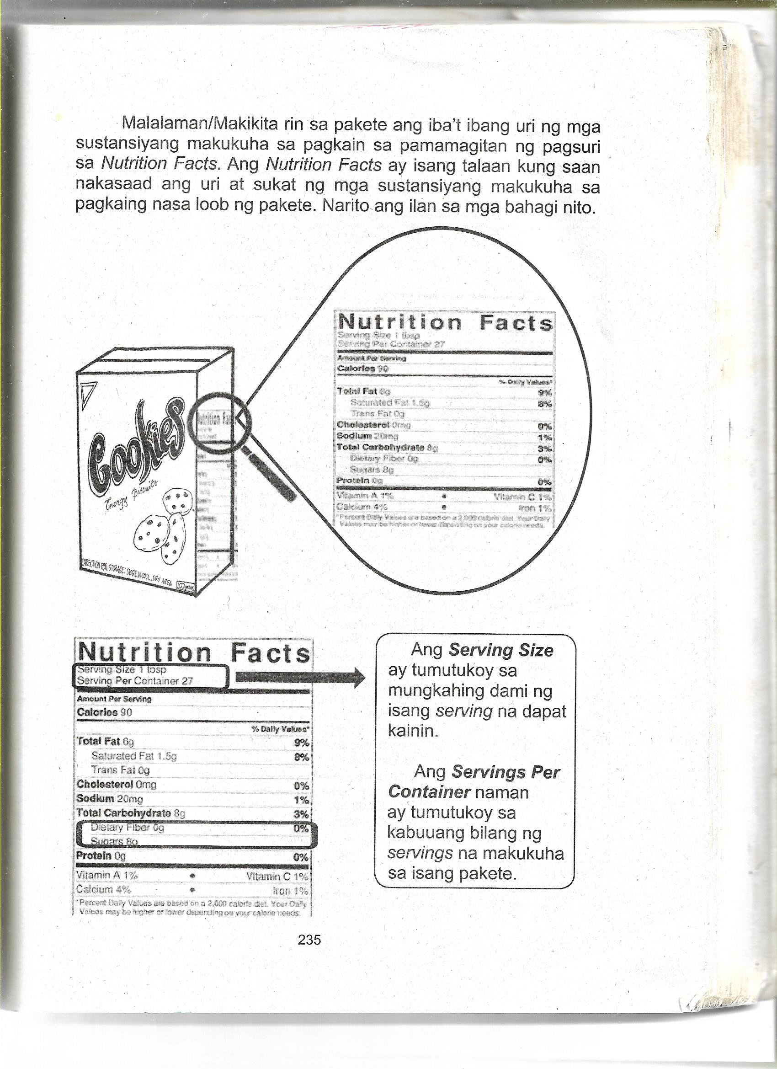

 | 2. Formative Assessment
 |  | Ipasagot ang mga tanong:
 |  | 1)Ano-ano ang mga nutirition facts na makikita sa pakete?
 |  | 2)Bakit kailangang may nakalimbag na nutrition facts sa pakete?
 | 3. Answer Key
 | 1. Calories 90, Total Fat-6g (Saturated fat-1.5g,Trans Fat-0g), cholesterol-0 mg.,Sodium-20mg, ,
 | Total carbohydrate-8g (Dietary Fiber-Og, Sugars-8g),Protein-0g
 | 2)Kailangang may nakalimbag na nutrition facts sa pakete para malaman natin ang uri at sukat ng
 | mga masustansiyang makukuha sa pagkain na nasa loob ng pakete.

 |  |  |  |  |  |  |  |  | attitude
 |  |  |  |  |  |  |  |  | Receiving Phenomena
 |  |  |  |  |  |  |  |  | Responding to Phenomena
 |  |  |  |  |  |  |  |  | Valuing
 |  |  |  |  |  |  |  |  | Organization
 |  |  |  |  |  |  |  |  | Internalizing values
 |  |  |  |  |  |  |  |  | assignment
 |  |  |  |  |  |  |  |  | Reinforcing / strengthening the day’s lesson
 |  |  |  |  |  |  |  |  | Enriching / inspiring the day’s lesson
 |  |  |  |  |  |  |  |  | Enhancing / improving the day’s lesson
 |  |  |  |  |  |  |  |  | Preparing for the new lesson

 |  |  |  |  |  |  |  |  | assessment
 |  |  |  |  |  |  |  |  | Observation
 |  |  |  |  |  |  |  |  | Talking to Learners/ Conferencing
 |  |  |  |  |  |  |  |  | Anlysis of Learners' Products
 |  |  |  |  |  |  |  |  | Tests

